画面遷移図
＜ヘッダー＞
メンバー
CD
楽曲
カラー
役職

ヘッダー押下
ヘッダー押下
ヘッダー押下
ヘッダー押下
ヘッダー押下

検索
メンバー一覧
検索
検索
検索
検索
CD一覧
楽曲一覧
カラー一覧
役職一覧

メンバーデータ押下
CDデータ押下
楽曲データ押下
カラーデータ押下
役職データ押下

メンバー詳細
CD詳細
楽曲詳細
カラー詳細
役職詳細

ENTITY図
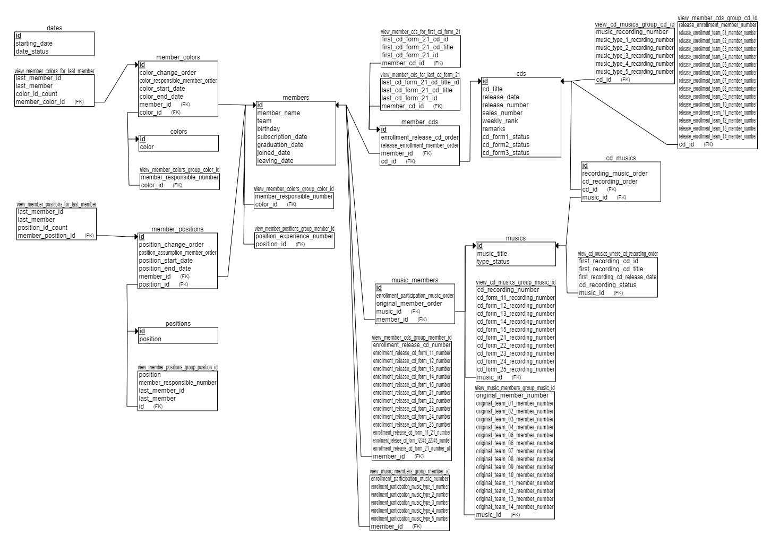
テーブル
dates
members
cds
musics
colors
positions
member_cds
cd_musics
music_members
member_colors
member_positions
VIEW
view_member_cds_group_member_id
view_music_members_group_member_id
view_member_colors_group_color_id
view_member_positions_group_member_id
view_cd_musics_group_cd_id
view_member_cds_group_cd_id
view_member_colors_group_color_id
view_member_colors_for_last_member
view_member_positions_group_position_id
view_member_positions_for_last_member
view_member_cds_for_first_cd_form_21
view_member_cds_for_last_cd_form_21
view_cd_musics_group_music_id
view_music_members_group_music_id
view_cd_musics_where_cd_recording_order

